Diagramas Casos de Uso
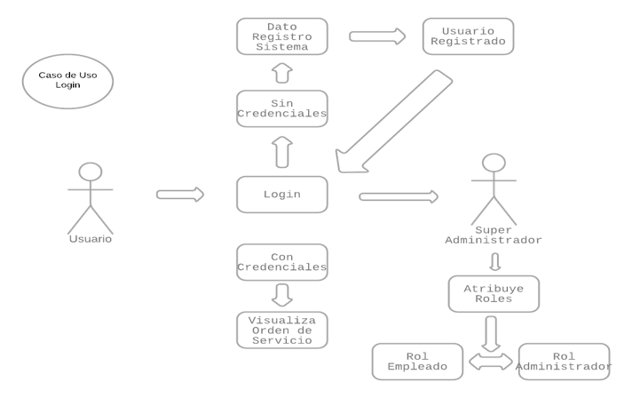
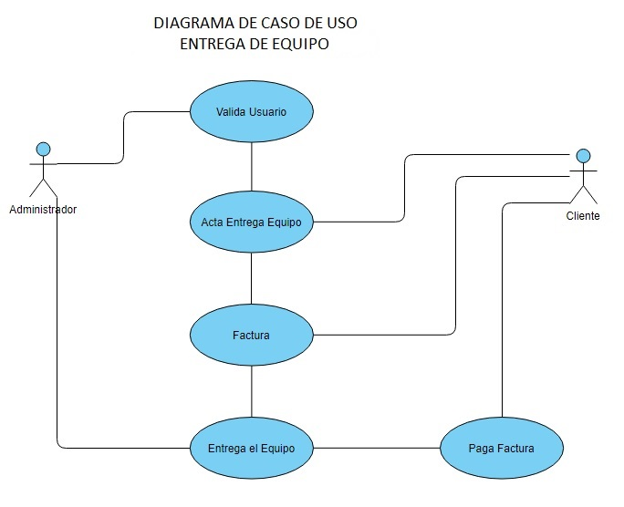

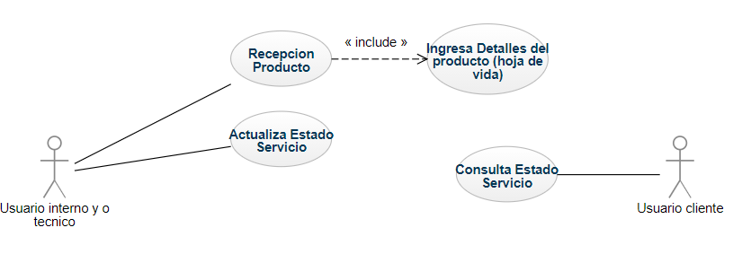
Diagrama caso de uso Trazabilidad producto

Sprint Burndown
Sprint 3 Equipo Fantastico 7/10/12 - 7/23/12
 | Objetivo | Actual
Plan | 7 | 7
Dia 1 | 6 | 7
Dia 2 | 5 | 7
Dia 3 | 4 | 7
Dia 4 | 3 | 7
Dia 5 | 2 | 7
Dia 6 | 1 | 7
Dia 7 | 0 | 7

